Quick Response
QUICK RESPONSE PDCA
VIM Data
 |  | Valeo / Contact name [1] |  | PRODUCT (Designation + Ref) [2] |  |  |  |  |  | ORIGIN [3] |  |  |  |  | Which LLC was already issued on similar problem? [21] |  |  |  | Supplier Incident Details
 |  | VALEO WIPER SYSTEM Chatellerault Laurent Pichot laurent.pichot@valeo.com +33 6 23 32 18 07 |  | MNG2E 2L 2C TP Brush Holder W000035924 |  |  |  |  |  | Warranty |  | Supplier | X | AVO Carbon | NO |  |  |  | Supplier Incident number | VWS-W11CHA1-2402-011
 |  |  |  |  |  |  |  |  |  | 0km Return |  | Logistic |  |  |  |  |  |  | Valeo SRM Incident number | VWS-W11CHA1-2402-011
 |  |  |  |  |  |  |  |  |  | Internal |  | Project |  |  |  |  |  |  | Date of Valeo notification | 2024-03-01
 |  |  |  |  |  |  |  |  |  |  |  | Safety |  |  |  |  |  |  | Opened date & Time | 01/03/2024 at 10h16

 | WHAT IS THE PROBLEM ? > Use 5W + 2H to know what is the Current Situation ? |  |  |  |  |  |  |  |  |  |  |  |  |  | Did you detect any VARIABILITY during sorting ? [22]
 | 5W2H |  |  |  |  |  | CHARACTERIZATION |  |  |  |  |  |  |  |  | Real data of the detected VARIABILITY...? ( please identify the involved standards ) | Standard issue?[28] | Deployment issue?[29] | Enforcement issue?[30] | Factor(s) to include in FTA Occ or FTA Non Det
 | WHAT happened? [4] | Bad part : Ground Brush can not freely exit from hits Brush Box (moves very slowly, more than 15 seconds to exit entirely) Good part : Ground Brush can freely exit from its Brush Box Standard : Ground Brush can freely exit from its Brush Box |  |  |  |  | What is the difference between good and bad parts? [11] |  |  | 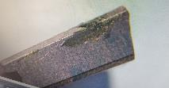 Bad part : GND brush is bloqued : the brush is sliding smouthly : presence of the foreign material on the brush and inside brush box Good part : Ground Brush can freely exit from its Brush Box Standard : Ground Brush can freely exit from its Brush Box |  |  |  |  | 1/ ... in the MACHINE SETTINGS [23] | NO | NO | NO | NO | NO

 | WHY is it a problem? [5] | Motor can not Work + risk of C1 or WR |  |  |  |  | Was part produced in the standard process? [12] |  |  | Yes the part was produced in the normal process |  |  |  |  | 2/ ... in the OPERATIONS [24] | NO | NO | NO | NO | NO

 | WHEN detected [6] | February 27th 2024 (16h) |  |  |  |  | When was it manufactured at Supplier? [13] |  |  | 2024-01-25
 |  |  |  |  |  |  |  |  |  |  |  |  |  |  | 3/ ... in the QUALITY CONTROLS [25] | NO | NO | NO | NO | NO
 | WHO detected? [7] (name of operator) | Frederic DESPREZ (Delta86 operator) |  |  |  |  | Who manufactured? [14] |  |  | Crimping: 3813 AICHA AMMAR 567 HAFYEN AMEL

 | WHERE detected? [8] | SQA Site Department, Sorting Area |  |  |  |  | In which other application or processes product is used? [15] |  |  | All MNG2 Part numbers |  |  |  |  | 4/ ... in the RAW MATERIAL [26] | NO | NO | NO | NO | NO

 | HOW detected? [9] | Visually during the 100% Sorting operation (Brushes sliding test, to see picture below) |  |  |  |  | Are we capturing the defect when reinjecting product in normal process? [16] |  |  | Waiting for the bad part reception to reinject it in the slding test
 |  |  |  |  |  |  |  |  |  |  |  |  |  |  | 5/ ...in the PROJECT ACTIVITY [27] Category applicable until SOP + 6 Months | NO | NO | NO | NO | NO
 | HOW MANY bad parts? [10] | 1 (Engraving on brush card = 0254) => 25/01/2024 |  |  |  |  | Did a similar problem happen previously at customer or internally? [17] |  |  | NO

 | BAD PART [18] |  |  |  |  |  | GOOD PART [19] |  |  |  |  |  |  |  | WHAT ARE THE IMMEDIATE COUNTERMEASURES (24 hours)?
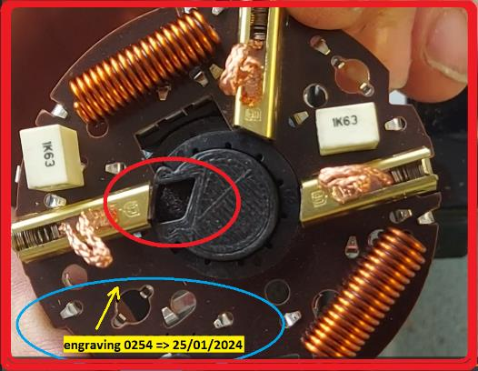
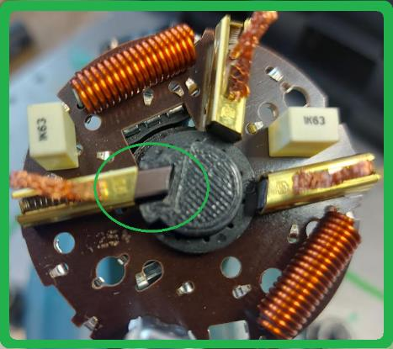

 |  |  |  |  |  |  |  |  |  |  |  |  |  |  | 1. IMMEDIATE COUNTERMEASURES IN SUPPLIER PERIMETER ? [31] |  |  | WHO |  | DATE | WHERE

 |  |  |  |  |  |  |  |  |  |  |  |  |  |  | Internal Quality Alerte |  |  | ABIR C |  | 2024-02-27 | AVO Plant

 |  |  |  |  |  |  |  |  |  |  |  |  |  |  | Implement a sliding test gauge 100% of the part to check that brushes slide freely at final control according VALEO method with single brush sliding test |  |  | Bilel |  | 2024-03-05 | AVO Plant

 | SORTING ACTIVITY to protect customer [20]

 |  |  | Nb. NG Parts | Nb. Sorted |  | PPM |  |  | Sorting date | WHO |  | Identification OK parts |  |  | 2. IMMEDIATE COUNTERMEASURES IN VALEO LINE ? [32] |  |  | WHO |  | DATE | WHERE
 | -Results of sorting in Valeo Customer plant |  |  |  | = | '----' |  | PPM
 | -Results of sorting in Valeo plant |  | 0 | 26895 |  | 0 |  | PPM | 29-02--2024 | Adecco |  |  |  |  | Sorting Activity on all MNG2 parts : Sliding test for all the bruhes according the picture below |  |  | Aymen G |  | 2024-02-29 | VALEO
 | -Results of sorting in Other Valeo plants |  |  |  |  | '----' |  | PPM
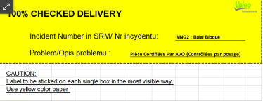
 | -Results of sorting in Transport |  |  |  | = | '----' |  | PPM
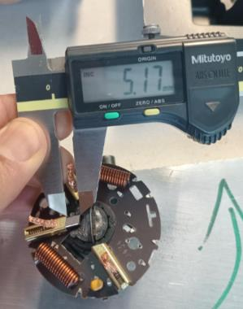
 | -Results of sorting in Valeo Logistics platform |  |  |  |  | '----' |  | PPM
 | -Results of sorting in Supplier Logistics platform |  |  |  | = | '----' |  | PPM
 | -Results of sorting in Supplier plant |  | 0 | 42607 | = | 0 |  | PPM | 2024-02-27 | Abir C
 | -Results of sorting in after-sales stocks |  |  |  | = | '----' |  | PPM
 | TOTAL SORTING |  | 0 | 69502 | = | 0 |  | PPM

 | Production dates of sorted parts | From | To |  |  |  |  | First certified good shipment: |  |  | Label's Number |  | Date
 |  | 2024-01-26 | 2024-03-01
 | Period of NG parts | Earliest NG part Date | Latest NG part Date |  |  |  |  |  |  |  | Identification OK parts / OK pallets

 | VALEO CAN DETECT THE DEFECT ON THE PRODUCTION LINE AT 100% (YES/NO) ? |  |  |  |  |  |  |  |  |  | If not, Supplier must set up a control at 100% on the Valeo line

Traceability

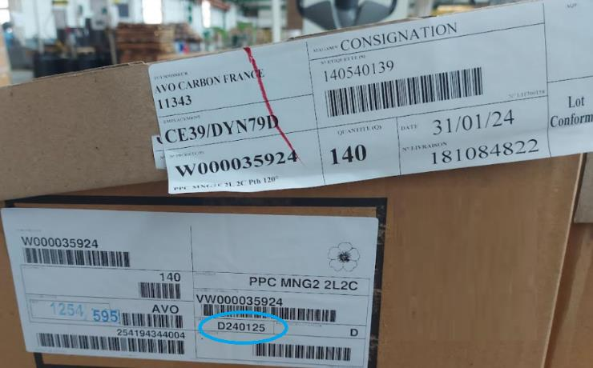

Pict. taken with AVO presence
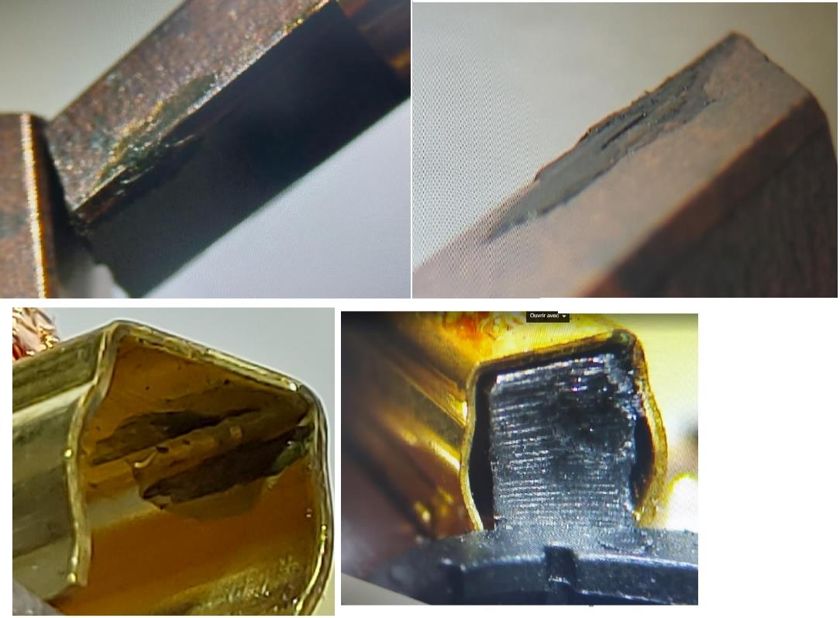
Other pictures taken

Process Flow
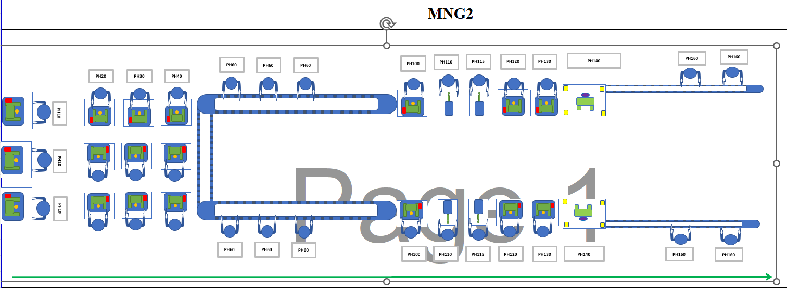
PROCESS FLOW [1]

procedure d'intervention mainte
&
 | Processus S3 : Maintenance des moyens & infrastructures

IDENTITE | Site(s) d'application : |  | AVO Poitiers SCEET El Fahs |  |  |  |  |  |  |  | Mise à jour doc. : |  | 28/02/202022 | Indice doc. : 13
 | Propriétaire : |  | Resp. Maintenance |  |  | Revue : |  | Comité de Direction |  |  |  | Fréquence : |  | Annuel
 | Objectif: |  | Assurer la disponibilité des moyens de production (matériel informatique,CBM, outillages, machines...) au meilleur coût, en garantissant le respect des exigences des clients
 | Indicateurs de performance: Taux de disponibilité (SCEET) Cout de maintenance Taux réalisation planning préventif (SCEET) Ratio réalisation maintenance préventive/curative (Poitiers) Temps d'arret (Poitiers)

 | Logigramme du processus |  |  |  |  |  |  |  |  |  |  |  | Equipements, ressources, méthodes
 | Eléments d'entrée |  |  | Quoi ? (activité) |  |  |  |  | Eléments de sortie |  | Qui ? (acteurs) |  | Avec quoi? Avec Qui? (Infra RH) | Comment? (méthode) | Détail

T |  | S3.1 Interventions de maintenance |  |  |  |  |  |  |  |  |  |  |  |  | Maintenance prédictive non applicable

 |  | Arret machine |  |  | Demande d'intervention curative |  |  |  |  | Demande d'intervention initier sur GMAO | Production |  | Superviseur Chef d'équipe Resp.production | GMAO | TPM

 |  | Planning preventif GMAO (poitiers) Planning annuelle de la maintenance préventive PS3.1-F3 |  |  |  |  | Planning d'intervention preventif |  |  |  | Resp.Maintenance

 |  |  |  |  | Détermination des priorités |  |  |  |  |  | Production |  |  |  | TPM

 |  | Planning de production |  |  |  |  | Planification de l'intervention en fonction du planning de prod. et la gamme
 |  | PS3.1-M2 Gamme de maintenance niveau 2 |  |  |  |  |  |  |  | Planning preventif et predictif GMAO (poitiers) Planning annuelle de la maintenance préventive PS3.1-F3 | Resp.Maintenance
 |  |  |  |  |  |  |  |  |  | Verifier que le poste de travail et la matière première ne risque pas d'attrapper une contamination | AQC
 |  |  |  |  | Réalisation de l'intervention |  |  |  |  | En cas de maintenance préventive : coller l'étiquette PS3.1-F5 Etiquette préventif (Tunisie) et GMAO (Poitiers) | Tech. Maintenance |  | Outils, pièces de rechange | En cas de maintenance préventive : PS3.1-M2 Gamme de maintenance niveau 2 | TPM

 |  |  |  |  |  |  | S3.2 Gest° pièces de rechange

 |  | Instruction de réglage |  |  | Vérifier la conformité des paramètres process |  |  |  |  |  | Qualité ligne |  |  |  | TPM

paramètres process conformes
 |  |  |  |  | Non

 |  |  |  |  | Oui
 |  |  |  |  | Validation de l'efficacité des interventions |  |  |  |  | Enregistrement sur PS3.1-M2 Gamme de maintenance niveau 2 (en cas de préventive) ou sur GMAO en cas de curative | Production/Qualité |  |  |  | TPM
Intervention efficace
 |  |  |  |  | Non

 |  |  |  |  | Oui
 |  |  |  |  | Réaliser l'OK démarrage du poste |  |  |  |  | Ok démarrage | AQC/TSQ/Ing Qualité |  |  |  | TPM

 |  |  |  |  | rebuter les pièces utilisé pour tester les reglages |  |  |  |  | Autorisation scrap | AQC Technicien maintenance |  |  |  | TPM

 |  |  |  |  | Actualisation du planning (en cas de prevéntive ) Actualisation fiche de vie maintenance preventive ligne. |  |  |  |  | PS3.1-M11/16 Planning preventif GMAO (poitiers) PS3.1-F3 Planning annuelle de la maintenance préventive (SCEET) PS3.1-F4 Fiche de vie maintenance preventive ligne | Resp.Maintenance |  |  |  | TPM

 |  |  |  |  | Fin

Training evidence
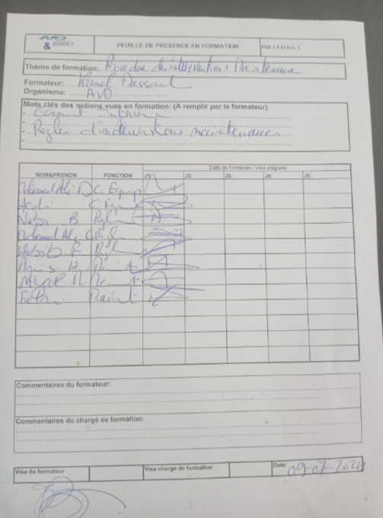

StEDE3 Matrix
 | StEDE3 Workstation Assessment v2.5
 |  |  |  |  |  |  | 0

Supplier :
Plant location :
Assessment date : |  |  | StEDE3 ASSESSMENT RESULT : |  |  |  | 0/ 9
Workstation assessed :
Assessor / Company
Setter :
Operator : |  |  |  |  |  |  | For supplier self assesment activity, column to be assessed by:
Step 1 : 360° Variability Hunting |  |  | Step 2 : StEDE3 Matrix |  |  |  | Direct Manager of the user |  | Manager from an other APU/Department

Silent Workstation observation for 10/15 min, to detect any potential Variability related to : - machine settings - operator activities - quality controls |  |  | StEDE3 Matrix Excellence Through Standards |  |  |  | EXISTING ? | DEPLOYED ? How were the users trained to apply this STANDARD ? ( including their Direct Manager if not the trainer ) | ENFORCED ? What is the Direct Manager of the users doing to ensure the strict and continuous EXECUTION of this STANDARD ?
 |  |  |  |  |  |  | Clear, Visible, Quantified, Doable. | Respected by users. Can be explained by users. | The Direct Manager checks on genba the respect of the standards and in case a gap is found an action is defined
 |  |  | For a given Process / Workstation : Are StANDARDS for… | … Set-up Parameters … |  | Parameters list, values and limits and necessary work instructions to set the machine/workstation up for production of the selected part number (to be compared with those used during the FDPR / IS) |  |  |  | 
 |  |  |  | ... Work Instructions … |  | Instructions defining how to operate the station safely, to produce parts, and how to maintain the equipment. |  |  |  | 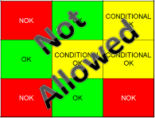
 |  |  |  | … Quality Controls … |  | Activities to control the quality of the operation or of the product after transformation to ensure only good parts are transferred to the next station |  |  |  | 

 | Conclusion :

Step 3 : Findings
StEDE3 Matrix Excellence Through Standards |  | EXISTING ? | DEPLOYED ? | ENFORCED ? |  | "Reduction of the variability in our processes, being production or administrative, is key to ensure the sustainability of any continuous improvement"
0 / 9 |  | Clear, Visible, Quantified, Doable. | Respected by users. Can be explained by users. | Audited by direct manager on Genba at a frequency defined based on frequency of usage of standard. | Category (Ex / Dep / Enf) | Findings and next steps |  |  | Owner | Date | Status | Is FMEA update required ? Yes / No | If "Yes", done date
For a given Process / Workstation : Are StANDARDS for… | ...Set-up Parameters … | 0 | 0 | 0 |  | Finding #1 : Next step :

 |  |  |  |  |  | Finding #2 : Next step :

 |  |  |  |  |  | Finding #3 : Next step :

 | ... Work Instructions … | 0 | 0 | 0 |  | Finding #1 : Next step :

 |  |  |  |  |  | Finding #2 : Next step :

 |  |  |  |  |  | Finding #3 : Next step :

 | ...Quality Controls … | 0 | 0 | 0 |  | Finding #1 : Next step :

 |  |  |  |  |  | Finding #2 : Next step :

 |  |  |  |  |  | Finding #3 : Next step :

 | VALEO signature |  |  |  |  |  | SUPPLIER signature

